02. Cost Structure MP
Lampiran 1
No. | LD/01129/2025

STRUKTUR BIAYA JASA TENAGA KERJA
TAHUN 2026
Area DKI Jakarta

No | URAIAN |  |  | ADMINISTRASI | MESSENGER | KETERANGAN |  | Price 2025 | Price 2026 | Price Incrase |  | Remarks
 |  |  |  | AFRIANDI SIREGAR | ROFI AMARULLOH |  |  | 16,251,000 | 19,968,000 | 3,717,000 | 22.87%
I | FIXED COST |  |  | 8,194,388 | 8,194,388 |  |  | UMK 2025 | UMK 2026 | UMK Incrase |  | Remarks
1 | Upah |  |  | 6,457,020 | 6,457,020 | Upah Tenaga Kerja (UMK 2026) |  | 5,396,760 | 5,729,876 | 333,116 | 6.17% |  | 5,460,000 | 337019.50059 | 5,797,020
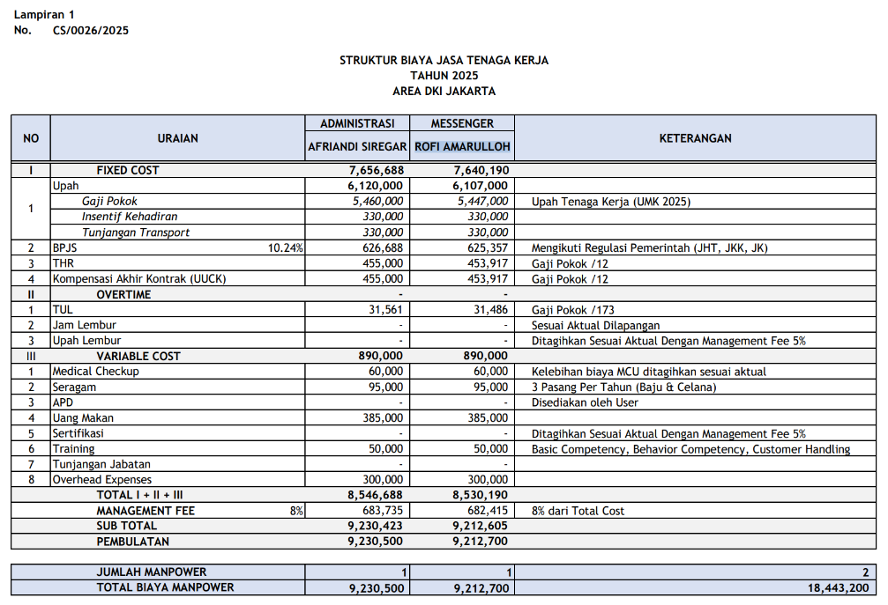
2 | BPJS |  | 10.24% | 661,199 | 661,199 | Mengikuti Regulasi Pemerintah (JKK = 0,24%, JKM = 0,30%, JHT = 3,70%, JP = 2%, JK = 4%)
3 | THR |  |  | 538,085 | 538,085 | Upah /12
4 | Pesangon (PKWTT) / Kompensasi PKWT (UUCK) |  |  | 538,085 | 538,085 | Upah /12
II | OVERTIME |  |  | - | -
1 | TUL |  |  | 37,324 | 37,324 | Upah /173
2 | Jam Lembur |  |  | - | - | Sesuai Aktual Dilapangan
3 | Upah Lembur |  |  | - | - | Ditagihkan Sesuai Aktual Dengan Management Fee 5%
III | VARIABLE COST |  |  | 1,050,000 | 1,050,000
1 | Medical Check Up (MCU) |  |  | 65,000 | 65,000 | Kelebihan biaya MCU ditagihkan sesuai aktual
2 | Seragam |  |  | 135,000 | 135,000 | 3 Pasang Per Tahun (Baju & Celana)
3 | APD |  |  | - | - | Disediakan oleh User
4 | Uang Makan |  |  | 385,000 | 385,000
4 | Training (Development) |  |  | 65,000 | 65,000 | Behavioral Training dan Technical Training
5 | Tunjangan Jabatan |  |  | - | -
6 | Overhead Expenses |  |  | 400,000 | 400,000
 | TOTAL I + II + III |  |  | 9,244,388 | 9,244,388
 | MANAGEMENT FEE |  | 8% | 739,551 | 739,551 | 8% dari total cost
 | SUB TOTAL |  |  | 9,983,939 | 9,983,939
 | PEMBULATAN |  |  | 9,984,000 | 9,984,000

 | JUMLAH MANPOWER |  |  | 1 | 1 | 2
 | TOTAL BIAYA MANPOWER |  |  | 9,984,000 | 9,984,000 | 19,968,000

Hormat Kami, |  |  |  |  |  | Menyetujui,
PT Mitra Bakti UT |  |  |  |  |  | PT Talen Orbit Prima

Fransiska Sekarlati B |  |  |  |  |  | Bambang Winanto
Operation Division Head |  |  |  |  |  | HGS Department Head

 |  | M. fee |  | 739,551 | 739,551 | 1,479,102

 |  | Publish Seragam |  | 135,000 | 135,000 | 270,000
 |  | Cost Seragam |  | 70,875 | 70,875 | 141,750
 |  | Deviasi |  | 64,125 | 64,125 | 128,250

 |  | Publish |  |  |  | 19,968,000
 |  | Cost |  |  |  | 18,360,648
 |  |  |  |  |  | 1,607,352 | 8.05%

